상품제안서
PLEOMAX 블루투스5.0 멀티페어링 레트로 키보드 PBK-1000retro | 상품코드: F23249

 |  |  |  |  |  |  | 02-412-0044 | www.easy1.co.kr
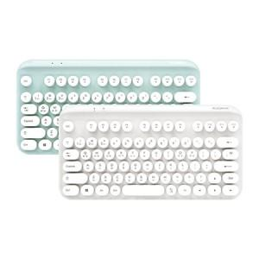 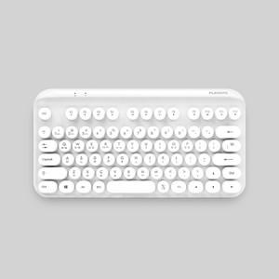 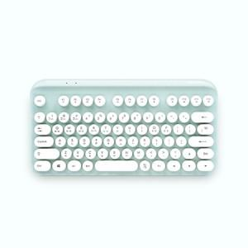

【상세/제작정보】

【인쇄/포장옵션】 | 레이저 / 포장지포장

【공급단가】 | 수량 | 100~ | 300~ | 500~ | 1,000~ | 3,000~
*VAT별도 | 단가 | 21,600원 | 20,800원 | 20,000원 | 19,200원 | 18,720원

【상품 URL】 | https://dev.easy1.co.kr:443/src/goods_detail.php?gdno=23249

